Thi truong VN
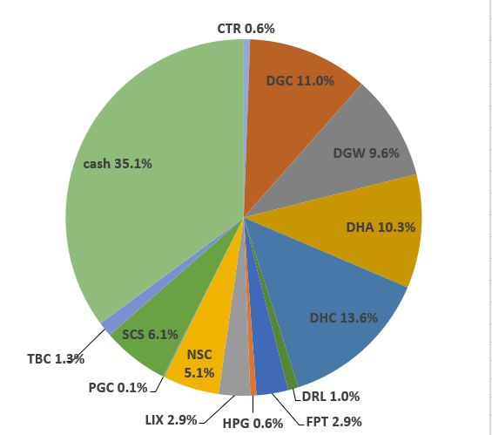
 |  |  |  |  |  |  |  |  |  |  |  | Ticker | shares | kha dung | cost basis | price | gia tri von | gia tri hien tai |  |  |  |  |  |  |  |  |  | Date | Equity | Equity % | Cash | Cash % | Total
Total weighted average
 |  |  | 101.08%
 | Stock | owned? | %? | Latest FY P/E | Average 5y ROC | Debt / Capital | 5y Compounding Rate from csv | 5y Compounding Rate | 10y Compounding Rate | 15y Compounding Rate | ben BSC: |  |  |  |  |  |  |  |  |  |  |  |  |  |  |  |  | Date | Equity | Equity % | Cash | Cash % | Total
 |  |  |  |  |  |  |  |  |  |  |  | tien mat |  |  |  |  |  | 1,484,044 |  |  |  |  |  |  |  |  |  | 2022-05-16 | VND 778,741,850 | 59.4% | VND 531,838,143 | 40.6% | VND 1,310,579,993
 | DGC | Yes | 10.31% | 3.9x | 22.3% | 4.1% | 63.0% | 42.1% | 35.1% | 7.6% |  | CTR | 1,484 | 1,484 | 69 | 72 | 101,880,000 | 106,848,000 |  |  |  |  |  |  |  |  |  | Nhận 500tr đầu của anh Thế
 | VPG | Yes | 7.21% | 17.4x | 13.3% | 53.2% | 44.1% | 66.3% | #DIV/0! | #DIV/0! |  | DGC | 3,053 | 3,053 | 78 | 68 | 238,090,000 | 207,298,700 |  |  |  |  |  |  |  |  |  |  |  |  |  |  | Allocation (20 May 2022):
 | DHC | Yes | 12.62% | 6.8x | 10.8% | 22.8% | 38.2% | 19.2% | 19.1% | 20.1% |  | DGW | 60 | 60 | 0 | 43 | 0 | 2,580,000
 | DGW | Yes | 0.02% | 9.2x | 16.2% | 44.7% | 37.1% | 37.1% | 36.6% | #DIV/0! |  | DHA | 9,000 | 9,000 | 44 | 45 | 397,140,000 | 406,800,000
 | HPG | Yes | 15.74% | 12.3x | 14.2% | 37.6% | 27.2% | 27.2% | 28.2% | 28.9% |  | DHC | 5,060 | 5,060 | 61 | 40 | 306,210,000 | 202,400,000
 | CTR | Yes | 1.57% | 13.0x | 23.4% | 47.4% | 24.2% | 24.5% | #DIV/0! | #DIV/0! |  | FPT | 16,240 | 12,240 | 82 | 74 | 1,334,928,000 | 1,208,256,000
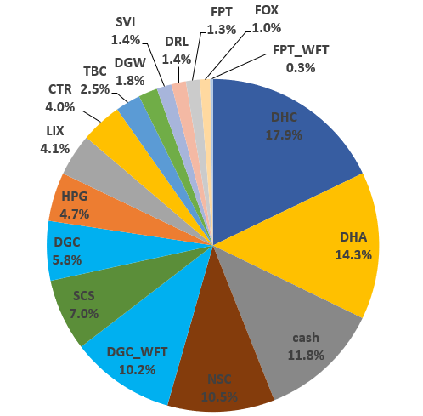
 | VCS | Yes | 16.18% | 7.6x | 27.3% | 22.8% | 23.4% | 23.4% | 26.3% | 21.3% |  | HPG | 8,780 | 8,780 | 24 | 27 | 213,030,000 | 235,304,000
 | CAP | Yes | 0.50% | 5.0x | 43.7% | 0.0% | 23.3% | 22.1% | 18.3% | 31.3% |  | RAL | 300 | 300 | 94 | 115 | 28,050,000 | 34,410,000
 | DCM |  |  | 3.3x | 18.0% | 0.0% | 22.9% | 23.7% | 47.0% | #DIV/0! |  | SCS | 2,880 | 2,880 | 87 | 68 | 250,720,000 | 196,704,000
 | RAL | Yes | 5.34% | 3.5x | 10.5% | 46.7% | 20.9% | 20.9% | 20.3% | 21.9% |  | VCS | 8,400 | 8,400 | 76 | 62 | 634,260,000 | 520,800,000 |  |  |  |  |  |  |  |  |  | 2022-06-17 | VND 1,208,924,800 | 88.2% | VND 161,378,884 | 11.8% | VND 1,370,303,684
 | DHA | Yes | 15.48% | 9.1x | 18.2% | 0.0% | 16.9% | 16.9% | 7.3% | 7.5% |  | VPG | 3,700 | 3,700 | 28 | 17 | 103,260,000 | 64,195,000 |  |  |  |  |  |  |  |  |  |  |  |  |  |  | Allocation (17 June 2022):
 | TMP |  |  | 5.9x | 29.8% | 19.7% | 14.8% | 14.8% | 15.0% | 15.9%
 | FPT | Yes | 8.84% | 16.0x | 12.9% | 32.8% | 13.4% | 13.3% | 12.0% | 14.3%
 | REE |  |  | 9.3x | 10.4% | 37.3% | 12.4% | 12.4% | 16.0% | 15.9%
 | GMX |  |  | 3.6x | 24.0% | 33.9% | 11.8% | 11.8% | 4.7% | 11.9%
 | SVI |  |  | 6.4x | 16.3% | 16.3% | 10.7% | 10.7% | 11.3% | 10.2%
 | TBC | Yes | 1.82% | 5.5x | 15.6% | 10.7% | 8.3% | 8.3% | 6.8% | 9.7%
 | LIX |  |  | 5.8x | 28.4% | 6.1% | 8.2% | 8.2% | 10.4% | 10.8%
 | NSC |  |  | 5.6x | 15.7% | 15.7% | 7.7% | 7.6% | 13.0% | 12.9%
 | DRL |  |  | 9.8x | 45.8% | 0.0% | 7.5% | 7.5% | 6.8% | #DIV/0!
 | SCS | Yes | 5.44% | 11.0x | 49.4% | 0.0% | 0.0% | 26.0% | #DIV/0! | #DIV/0! |  |  |  |  | Nợ | iSave | Tiền | iSave + Tiền - Nợ
 | SAB |  |  | 20.2x | 27.2% | 4.0% | 0.0% | 5.1% | 8.1% | #DIV/0! | ben TCBS: | iSave |  |  | 153,409,279 | 0 | 4,020,895 | -149,388,384
 |  |  |  |  |  |  |  |  |  |  |  | CTR | 1,500 | 1,500 | 51.42 | 72 | 77,130,000 | 108,000,000 | 30,870,000 | 40.00% | more_vert
 |  |  |  |  |  |  |  |  |  |  |  | DGC | 12,500 | 12,500 | 63.78 | 67.5 | 797,200,000 | 843,750,000 | 46,550,000 | 5.80% | more_vert
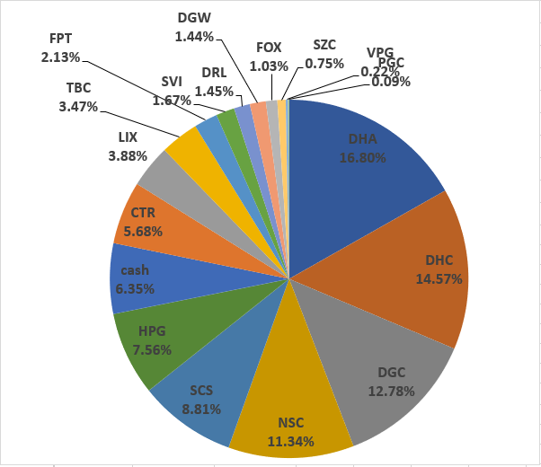
 |  |  |  |  |  |  |  |  |  |  |  | DHA | 23,000 | 23,000 | 26.88 | 44.5 | 618,194,000 | 1,023,500,000 | 405,306,000 | 65.60% | more_vert
 |  |  |  |  |  |  |  |  |  |  |  | DHC | 37,760 | 37,760 | 36.72 | 40.3 | 1,386,584,960 | 1,521,728,000 | 135,143,040 | 9.70% | more_vert |  |  |  |  |  |  | 2022-07-15 | VND 1,230,241,200 | 93.6% | VND 83,469,435 | 6.4% | VND 1,313,710,635
 |  |  |  |  |  |  |  |  |  |  |  | HPG | 54,100 | 54,100 | 18.74 | 26.95 | 1,013,996,300 | 1,457,995,000 | 443,998,700 | 43.80% | more_vert
 |  |  |  |  |  |  |  |  |  |  |  | RAL | 4,000 | 4,000 | 81.93 | 116 | 327,704,000 | 464,000,000 | 136,296,000 | 41.60% | more_vert
 |  |  |  |  |  |  |  |  |  |  |  | SCS | 8,000 | 8,000 | 68.6 | 68.3 | 548,808,000 | 546,400,000 | -2,408,000 | -0.40% | more_vert
 |  |  |  |  |  |  |  |  |  |  |  | TBC | 6,900 | 6,900 | 27.66 | 36.1 | 190,854,000 | 249,090,000 | 58,236,000 | 30.50% | more_vert
 |  |  |  |  |  |  |  |  |  |  |  | VCS | 24,400 | 24,400 | 53.52 | 61.9 | 1,305,839,200 | 1,510,360,000 | 204,520,800 | 15.70% | more_vert
 |  |  |  |  |  |  |  |  |  |  |  | VPG | 25,515 | 24,300 | 16.14 | 17.45 | 411,888,645 | 445,236,750 | 33,348,105 | 8.10% | more_vert
 |  |  |  |  |  |  |  |  |  |  |  | CAP | 1,000 | 1,000 | 68.22 | 69 | 68,220,000 | 69,000,000 | 780,000 | 1.10% | more_vert
 |  |  |  |  |  |  |  |  |  |  |  | DGC | 5,300 | 5,300 | 61.31 | 67.5 | 324,916,500 | 357,750,000 | 32,833,500 | 10.10% | more_vert
 |  |  |  |  |  |  |  |  |  |  |  | DHA | 15,400 | 15,400 | 38.25 | 44.5 | 589,019,200 | 685,300,000 | 96,280,800 | 16.30% | more_vert
 |  |  |  |  |  |  |  |  |  |  |  | HPG | 17,000 | 17,000 | 22.76 | 26.95 | 386,920,000 | 458,150,000 | 71,230,000 | 18.40% | more_vert
 |  |  |  |  |  |  |  |  |  |  |  | RAL | 2,000 | 2,000 | 109.15 | 116 | 218,304,000 | 232,000,000 | 13,696,000 | 6.30% | more_vert
 |  |  |  |  |  |  |  |  |  |  |  | VCS | 2,900 | 2,900 | 56.62 | 61.9 | 164,200,900 | 179,510,000 | 15,309,100 | 9.30% | more_vert
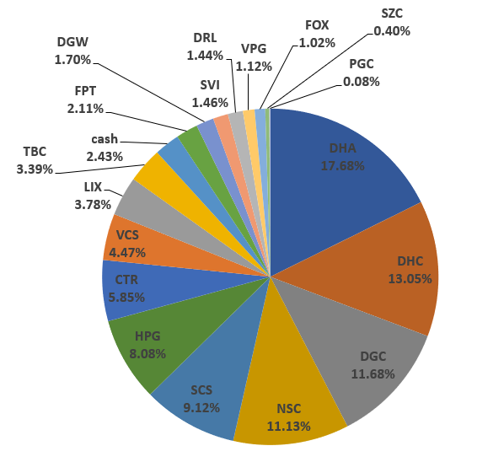
 |  |  |  |  |  |  |  |  |  |  |  | VPG | 27,300 | 23,000 | 18.62 | 17.45 | 508,435,200 | 476,385,000 | -32,050,200 | -6.30% |  |  |  |  |  |  |  | 2022-08-15 | VND 1,361,624,000 | 97.6% | VND 33,865,534 | 2.4% | VND 1,395,489,534
 |  |  |  |  |  |  |  |  |  |  |  |  |  |  |  |  |  |  |  |  |  |  |  |  |  |  |  | truoc khi nhan co phieu cua ba

 |  |  |  |  |  |  |  |  |  |  |  |  |  |  |  |  |  | 10,478,766,366

VCS | VND 2,210,670,000
HPG | VND 2,151,449,000
DHA | VND 2,115,600,000
DHC | VND 1,724,128,000
DGC | VND 1,408,798,700
FPT | VND 1,208,256,000
VPG | VND 985,816,750
SCS | VND 743,104,000
RAL | VND 730,410,000
TBC | VND 249,090,000
CTR | VND 214,848,000
CAP | VND 69,000,000
DGW | VND 2,580,000
tien mat | VND 1,484,044
iSave | -VND 149,388,384
 |  |  |  |  |  |  |  |  |  |  |  |  |  |  | Mã | Tổng giá trị | % Danh mục | Tổng số cổ phiếu | Cost basis per share
 |  |  |  |  |  |  |  |  |  |  | tien mat | 1,484,044 | tien mat | 1,484,044 | tien mat | VND 1,484,044 | 0.01% | 0 | VND 0 | VCS | VND 2,210,670,000 | 16.18%
 |  |  |  |  |  |  |  |  |  |  | CTR | 106,848,000 | CTR | 106,848,000 | CTR | VND 214,848,000 | 1.57% | 2984 | VND 72,000 | HPG | VND 2,151,449,000 | 15.74% |  |  |  |  |  | 2022-08-24 | VND 9,976,625,500 | 99.6% | VND 42,451,187 | 0.4% | VND 10,019,076,687
 |  |  |  |  |  |  |  |  |  |  | DGC | 207,298,700 | DGC | 207,298,700 | DGC | VND 1,408,798,700 | 10.31% | 20853 | VND 67,559 | DHA | VND 2,115,600,000 | 15.48% |  |  |  |  |  | da nhan 100k FPT cua ba
 |  |  |  |  |  |  |  |  |  |  | DGW | 2,580,000 | DGW | 2,580,000 | DGW | VND 2,580,000 | 0.02% | 60 | VND 43,000 | DHC | VND 1,724,128,000 | 12.62%
 |  |  |  |  |  |  |  |  |  |  | DHA | 406,800,000 | DHA | 406,800,000 | DHA | VND 2,115,600,000 | 15.48% | 47400 | VND 44,633 | DGC | VND 1,408,798,700 | 10.31% |  |  |  |  |  | 2022-08-29 | VND 9,783,524,100 | 78.3% | VND 2,715,961,443 | 21.7% | VND 12,499,485,543
 |  |  |  |  |  |  |  |  |  |  | DHC | 202,400,000 | DHC | 202,400,000 | DHC | VND 1,724,128,000 | 12.62% | 42820 | VND 40,265 | FPT | VND 1,208,256,000 | 8.84% |  |  |  |  |  | da nhan 2,5 ti cua ba
 |  |  |  |  |  |  |  |  |  |  | FPT | 1,208,256,000 | FPT | 1,208,256,000 | FPT | VND 1,208,256,000 | 8.84% | 16240 | VND 74,400 | VPG | VND 985,816,750 | 7.21%
 |  |  |  |  |  |  |  |  |  |  | HPG | 235,304,000 | HPG | 235,304,000 | HPG | VND 2,151,449,000 | 15.74% | 79880 | VND 26,934 | SCS | VND 743,104,000 | 5.44% |  |  |  |  |  | 2022-09-05 | VND 9,723,526,600 | 75.0% | VND 3,237,423,683 | 25.0% | VND 12,960,950,283
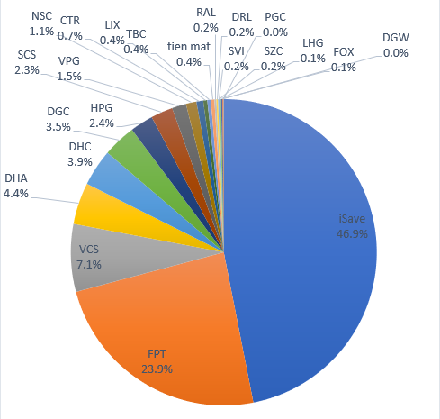
 |  |  |  |  |  |  |  |  |  |  | RAL | 34,410,000 | RAL | 34,410,000 | RAL | VND 730,410,000 | 5.34% | 6300 | VND 115,938 | RAL | VND 730,410,000 | 5.34% |  |  |  |  |  | da nhan 500tr cua anh The
 |  |  |  |  |  |  |  |  |  |  | SCS | 196,704,000 | SCS | 196,704,000 | SCS | VND 743,104,000 | 5.44% | 10880 | VND 68,300 | TBC | VND 249,090,000 | 1.82%
 |  |  |  |  |  |  |  |  |  |  | VCS | 520,800,000 | VCS | 520,800,000 | VCS | VND 2,210,670,000 | 16.18% | 35700 | VND 61,924 | CTR | VND 214,848,000 | 1.57% |  |  |  |  |  | 2022-10-06 | VND 6,430,754,600 | 52.7% | VND 5,765,427,789 | 47.3% | VND 12,196,182,389
 |  |  |  |  |  |  |  |  |  |  | VPG | 64,195,000 | VPG | 64,195,000 | VPG | VND 985,816,750 | 7.21% | 56515 | VND 17,443 | CAP | VND 69,000,000 | 0.50%
 |  |  |  |  |  |  |  |  |  |  |  | 0 |  | - | iSave | -VND 149,388,384 | -1.09% | 0 | VND 0 | DGW | VND 2,580,000 | 0.02%
 |  |  |  |  |  |  |  |  |  |  |  | 0 |  | - | TBC | VND 249,090,000 | 1.82% | 6900 | VND 36,100 | tien mat | VND 1,484,044 | 0.01%
 |  |  |  |  |  |  |  |  |  |  |  | 0 |  | - | CAP | VND 69,000,000 | 0.50% | 1000 | VND 69,000 | iSave | -VND 149,388,384 | -1.09%
 |  |  |  |  |  |  |  |  |  |  |  | 0 |  | - |  |  |  | 0 | VND 0
 |  |  |  |  |  |  |  |  |  |  |  | 0 |  | - |  |  |  | 0 | VND 0
 |  |  |  |  |  |  |  |  |  |  |  | 0 |  | - |  |  |  | 0 | VND 0
 |  |  |  |  |  |  |  |  |  |  |  | 0 |  | - |  |  |  | 0 | VND 0
 |  |  |  |  |  |  |  |  |  |  |  | 0 |  | - |  |  |  | 0 | VND 0
 |  |  |  |  |  |  |  |  |  |  |  | 0 |  | - |  |  |  | 0 | VND 0
 |  |  |  |  |  |  |  |  |  |  |  | iSave + Tiền - Nợ |  | iSave + Tiền - Nợ |  |  |  | 0 | VND 0
 |  |  |  |  |  |  |  |  |  |  | iSave | -149,388,384 | iSave | (149,388,384) |  |  |  | 0 | VND 0
 |  |  |  |  |  |  |  |  |  |  | CTR | 108,000,000 | CTR | 108,000,000 |  |  |  | 0 | VND 0
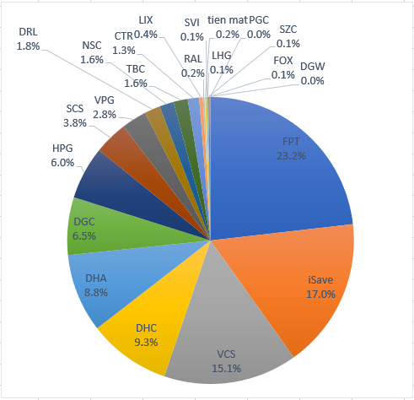
 |  |  |  |  |  |  |  |  |  |  | DGC | 843,750,000 | DGC | 843,750,000 |  |  |  | 0 | VND 0
 |  |  |  |  |  |  |  |  |  |  | DHA | 1,023,500,000 | DHA | 1,023,500,000 |  |  |  | 0 | VND 0 |  |  |  |  |  |  |  |  |  | Equity | Equity % | Cash | Cash % | Total
 |  |  |  |  |  |  |  |  |  |  | DHC | 1,521,728,000 | DHC | 1,521,728,000 |  |  |  | 0 | VND 0 |  |  |  |  |  |  |  |  | 2023-01-08 | VND 10,114,944,000 | 82.9% | VND 2,090,468,393 | 17.1% | VND 12,205,412,393
 |  |  |  |  |  |  |  |  |  |  | HPG | 1,457,995,000 | HPG | 1,457,995,000 |  |  |  | 0 | VND 0
 |  |  |  |  |  |  |  |  |  |  | RAL | 464,000,000 | RAL | 464,000,000 |  |  |  | 0 | VND 0
 |  |  |  |  |  |  |  |  |  |  | SCS | 546,400,000 | SCS | 546,400,000 |  |  |  | 0 | VND 0
 |  |  |  |  |  |  |  |  |  |  | TBC | 249,090,000 | TBC | 249,090,000 |  |  |  | 0 | VND 0
 |  |  |  |  |  |  |  |  |  |  | VCS | 1,510,360,000 | VCS | 1,510,360,000 |  |  |  | 0 | VND 0
 |  |  |  |  |  |  |  |  |  |  | VPG | 445,236,750 | VPG | 445,236,750 |  |  |  | 0 | VND 0
 |  |  |  |  |  |  |  |  |  |  | CAP | 69,000,000 | CAP | 69,000,000 |  |  |  | 0 | VND 0
 |  |  |  |  |  |  |  |  |  |  | DGC | 357,750,000 | DGC | 357,750,000 |  |  |  | 0 | VND 0
 |  |  |  |  |  |  |  |  |  |  | DHA | 685,300,000 | DHA | 685,300,000 |  |  |  | 0 | VND 0
 |  |  |  |  |  |  |  |  |  |  | HPG | 458,150,000 | HPG | 458,150,000 |  |  |  | 0 | VND 0
 |  |  |  |  |  |  |  |  |  |  | RAL | 232,000,000 | RAL | 232,000,000 |  |  |  | 0 | VND 0
 |  |  |  |  |  |  |  |  |  |  | VCS | 179,510,000 | VCS | 179,510,000 |  |  |  | 0 | VND 0
 |  |  |  |  |  |  |  |  |  |  | VPG | 476,385,000 | VPG | 476,385,000 |  |  |  | 0 | VND 0
 |  |  |  |  |  |  |  |  |  |  |  | 0 |  | - |  |  |  | 0 | VND 0
 |  |  |  |  |  |  |  |  |  |  |  |  | Tong cong: | 13,665,846,110

 |  |  |  |  |  |  |  |  |  |  |  |  | tong cong cash | -147,904,340

 |  |  |  |  |  |  |  |  |  |  |  |  |  |  |  |  |  |  |  |  |  |  |  |  |  |  |  |  | Equity | Equity % | Cash | Cash % | Total
 |  |  |  |  |  |  |  |  |  |  |  |  |  |  |  |  |  |  |  |  |  |  |  |  |  |  |  | 2023-01-22 | VND 10,397,047,300 | 83.2% | VND 2,099,269,558 | 16.8% | VND 12,496,316,858

 |  |  |  |  |  |  |  |  |  |  |  |  |  |  |  |  |  |  |  |  |  |  |  |  |  |  |  | 2023-05-15 | VND 11,380,909,400 | 94.3% | VND 693,901,579 | 5.7% | VND 12,074,810,979

 |  |  |  |  |  |  |  |  |  |  |  |  |  |  |  |  |  |  |  |  |  |  |  |  |  | % Dividend yield thực tế | Cổ tức tiền năm ngoái
 |  |  |  |  |  |  |  |  |  |  |  |  |  |  |  |  |  |  |  |  |  |  |  |  |  | 3.49% | VND 411,832,600 | 2023-05-29 | VND 11,293,482,400 | 95.6% | VND 519,349,268 | 4.4% | VND 11,812,831,668

 |  |  |  |  |  |  |  |  |  |  |  |  |  |  |  |  |  |  |  |  |  |  |  |  |  |  |  | 2023-06-02 | VND 11,255,790,000 | 90.2% | VND 1,222,234,363 | 9.8% | VND 12,478,024,363

 |  |  |  |  |  |  |  |  |  |  |  |  |  |  |  |  |  |  |  |  |  |  |  |  |  |  |  | 2023-06-08 | VND 12,339,759,200 | 95.3% | VND 612,984,140 | 4.7% | VND 12,952,743,340

 |  |  |  |  |  |  |  |  |  |  |  |  |  |  |  |  |  |  |  |  |  |  |  |  |  | Tong cong: | 13,665,846,110 | 2023-06-21 | VND 13,172,097,200 | 98.2% | VND 239,863,733 | 1.8% | VND 13,411,960,933

 |  |  |  |  |  |  |  |  |  |  |  |  |  |  |  |  |  |  |  |  |  |  |  |  |  | tong cong cash | -147,904,340 | 2023-06-23 | VND 13,175,985,100 | 96.8% | VND 431,722,578 | 3.2% | VND 13,607,707,678
 |  |  |  |  |  |  |  |  |  |  |  |  |  |  |  |  |  |  |  |  |  |  |  |  |  |  | ô xanh thì điền vào | 2023-06-27 | VND 13,279,812,900 | 96.8% | VND 444,228,309 | 3.2% | VND 13,724,041,209
 |  |  |  |  |  |  |  |  |  |  |  |  |  |  |  |  |  |  |  |  |  |  |  |  |  |  |  | 2023-06-29 | VND 13,547,148,600 | 98.3% | VND 229,128,850 | 1.7% | VND 13,776,277,450
 |  |  |  |  |  |  |  |  |  |  |  |  |  |  |  |  |  |  |  |  |  |  |  |  |  |  |  | 2023-07-07 | VND 13,813,750,450 | 101.1% | -VND 147,904,340 | -1.1% | VND 13,665,846,110

 |  |  |  |  |  |  |  |  |  |  |  | CTR | 1,500 | 1,500 | 51.42 | 72 | 77,130,000 | 108,000,000 | 30,870,000 | 40.00% | more_vert
 |  |  |  |  |  |  |  |  |  |  |  | DGC | 12,500 | 12,500 | 63.78 | 67.5 | 797,200,000 | 843,750,000 | 46,550,000 | 5.80% | more_vert
 |  |  |  |  |  |  |  |  |  |  |  | DHA | 23,000 | 23,000 | 26.88 | 44.5 | 618,194,000 | 1,023,500,000 | 405,306,000 | 65.60% | more_vert
 |  |  |  |  |  |  |  |  |  |  |  | DHC | 37,760 | 37,760 | 36.72 | 40.3 | 1,386,584,960 | 1,521,728,000 | 135,143,040 | 9.70% | more_vert
 |  |  |  |  |  |  |  |  |  |  |  | HPG | 54,100 | 54,100 | 18.74 | 26.95 | 1,013,996,300 | 1,457,995,000 | 443,998,700 | 43.80% | more_vert
 |  |  |  |  |  |  |  |  |  |  |  | RAL | 4,000 | 4,000 | 81.93 | 116 | 327,704,000 | 464,000,000 | 136,296,000 | 41.60% | more_vert
 |  |  |  |  |  |  |  |  |  |  |  | SCS | 8,000 | 8,000 | 68.6 | 68.3 | 548,808,000 | 546,400,000 | -2,408,000 | -0.40% | more_vert
 |  |  |  |  |  |  |  |  |  |  |  | TBC | 6,900 | 6,900 | 27.66 | 36.1 | 190,854,000 | 249,090,000 | 58,236,000 | 30.50% | more_vert
 |  |  |  |  |  |  |  |  |  |  |  | VCS | 24,400 | 24,400 | 53.52 | 61.9 | 1,305,839,200 | 1,510,360,000 | 204,520,800 | 15.70% | more_vert
 |  |  |  |  |  |  |  |  |  |  |  | VPG | 25,515 | 24,300 | 16.14 | 17.45 | 411,888,645 | 445,236,750 | 33,348,105 | 8.10% | more_vert
 |  |  |  |  |  |  |  |  |  |  |  | CAP | 1,000 | 1,000 | 68.22 | 69 | 68,220,000 | 69,000,000 | 780,000 | 1.10% | more_vert
 |  |  |  |  |  |  |  |  |  |  |  | DGC | 5,300 | 5,300 | 61.31 | 67.5 | 324,916,500 | 357,750,000 | 32,833,500 | 10.10% | more_vert
 |  |  |  |  |  |  |  |  |  |  |  | DHA | 15,400 | 15,400 | 38.25 | 44.5 | 589,019,200 | 685,300,000 | 96,280,800 | 16.30% | more_vert
 |  |  |  |  |  |  |  |  |  |  |  | HPG | 17,000 | 17,000 | 22.76 | 26.95 | 386,920,000 | 458,150,000 | 71,230,000 | 18.40% | more_vert
 |  |  |  |  |  |  |  |  |  |  |  | RAL | 2,000 | 2,000 | 109.15 | 116 | 218,304,000 | 232,000,000 | 13,696,000 | 6.30% | more_vert
 |  |  |  |  |  |  |  |  |  |  |  | VCS | 2,900 | 2,900 | 56.62 | 61.9 | 164,200,900 | 179,510,000 | 15,309,100 | 9.30% | more_vert
 |  |  |  |  |  |  |  |  |  |  |  | VPG | 27,300 | 23,000 | 18.62 | 17.45 | 508,435,200 | 476,385,000 | -32,050,200 | -6.30%

 |  |  |  |  |  |  |  |  |  |  |  | CTR | 1,484 | 1,484 | 68.65 | 72 | 101,880,000 | 106,848,000 |  |  |  | 50% | 3.40% | 4,968,000 | 4.90%
 |  |  |  |  |  |  |  |  |  |  |  | DGC | 3,053 | 3,053 | 77.99 | 67.9 | 238,090,000 | 207,298,700 |  |  |  | 50% | 6.50% | -30,791,300 | -12.90%
 |  |  |  |  |  |  |  |  |  |  |  | DGW | 60 | 60 | 0 | 43 | 0 | 2,580,000 |  |  |  | 50% | 0.10% | 2,580,000 | +%
 |  |  |  |  |  |  |  |  |  |  |  | DHA | 9,000 | 9,000 | 44.13 | 45.2 | 397,140,000 | 406,800,000 |  |  |  | 30% | 12.80% | 9,660,000 | 2.40%
 |  |  |  |  |  |  |  |  |  |  |  | DHC | 5,060 | 5,060 | 60.52 | 40 | 306,210,000 | 202,400,000 |  |  |  | 50% | 6.40% | -103,810,000 | -33.90%
 |  |  |  |  |  |  |  |  |  |  |  | FPT | 16,240 | 12,240 | 82.2 | 74.4 | 1,334,928,000 | 1,208,256,000 |  |  |  | 50% | 38.00% | -126,672,000 | -9.40%
 |  |  |  |  |  |  |  |  |  |  |  | HPG | 8,780 | 8,780 | 24.26 | 26.8 | 213,030,000 | 235,304,000 |  |  |  | 50% | 7.40% | 22,274,000 | 10.50%
 |  |  |  |  |  |  |  |  |  |  |  | RAL | 300 | 300 | 93.5 | 114.7 | 28,050,000 | 34,410,000 |  |  |  | 50% | 1.10% | 6,360,000 | 22.60%
 |  |  |  |  |  |  |  |  |  |  |  | SCS | 2,880 | 2,880 | 87.06 | 68.3 | 250,720,000 | 196,704,000 |  |  |  | - | 6.20% | -54,016,000 | -21.50%
 |  |  |  |  |  |  |  |  |  |  |  | VCS | 8,400 | 8,400 | 75.51 | 62 | 634,260,000 | 520,800,000 |  |  |  | 50% | 16.40% | -113,460,000 | -17.80%
 |  |  |  |  |  |  |  |  |  |  |  | VPG | 3,700 | 3,700 | 27.91 | 17.35 | 103,260,000 | 64,195,000 |  |  |  | -

